목표값
데이터 가상분석 - 목표값

목표값 원하는 값에 대한 올바른 입력값을 찾는다. [ 데이터 - 데이터 도구 - 가상 분석 - 목표값 찾기 ]

이경호 학생이 평균 70점이 되기위한 상식과목의 점수
이름 | 영어 | 상식 | 면접 | 평균 | 학점
성유진 | 80 | 70 | 65 | 71.7 | B
이경호 | 50 | 40 | 60 | 50.0 | C
한경임 | 80 | 75 | 65 | 73.3 | B
이서진 | 90 | 85 | 100 | 91.7 | A
장우혁 | 60 | 50 | 45 | 51.7 | C
김윤서 | 70 | 75 | 85 | 76.7 | B
한혜정 | 60 | 80 | 80 | 73.3 | B
김성진 | 100 | 95 | 95 | 96.7 | A
박진우 | 50 | 70 | 80 | 66.7 | B
도혜빈 | 60 | 45 | 50 | 51.7 | C
합 계 | 700 | 685 | 725 | 703.3
평 균 | 70 | 69 | 73 | 70

1. 교육시수 평균이 8H 가 되려면 실용독서법의 교육시수가 얼마나 되어야 하는지
목표값을 구하시오
코드 | 프로그램명 | 수강 대상 | 날짜 | 신청 인원(명) | 수강료 (단위: 원) | 교육시수
PS-P01 | 엔테프라이즈 아키텍처 | 일반인 | 2019-02-21 | 30 | 550,000 | 7 H
PS-A01 | 미래의 직업 | 대학생 | 2019-02-27 | 25 | 300,000 | 8 H
PS-P02 | 효과적인 세무회계 | 일반인 | 2019-03-20 | 40 | 350,000 | 8 H
PS-H01 | 효과적인 시간관리법 | 중고생 | 2019-03-28 | 35 | 250,000 | 6 H
PS-A02 | 실용독서법 | 대학생 | 2019-04-11 | 40 | 230,000 | 13 H
PS-A03 | 경영 지도 | 대학생 | 2019-05-15 | 30 | 370,000 | 7 H
PS-P03 | 목표관리방법 | 일반인 | 2019-05-22 | 35 | 420,000 | 8 H
PS-H02 | 두뇌활용법 | 중고생 | 2019-06-13 | 30 | 350,000 | 7 H
교육시수평균 |  |  |  |  |  | 8 H

시나리오예제
데이터 가상분석 - 시나리오

시나리오 - 변수가 있는 값을 시나리오에 추가한다. - 변경된 셀과 그 변수에 따라 변화할 결과 값이 있는 셀이 수식으로 연결되어 있어야 한다. [ 데이터 - 데이터 도구 - 가상 분석 - 시나리오 관리자]

[표1] 제품 원가 |  | [표2] 제품 판매 예상 시나리오
데이터유효성검사에서 목록버튼을 만듭니다.
원가는 vlookup함수로 [표1]에서 가져옵니다.
제품명 | 원가 | 제품명 | 귤
사과 | 45,000 | 원가 | 23,000
배 | 50,000 | 예상판매량 | 200 | dm 본인한테 해봐
귤 | 23,000 | 마진율 | 10.0%
포도 | 35,000 | 판매가 | 25,300
호두 | 20,000 | 매출액 | 5,060,000
아몬드 | 23,000
체리 | 15,000
홍삼 | 45,000
홍삼원액 | 50,000

시나리오예제완성
[표1] 제품 원가 |  | [표2] 제품 판매 예상 시나리오

< 예상 시나리오 >
현재예상. 예상판매량200, 마진율10%
매출감소. 예상판매량100, 마진율 5%
이보다좋을순없다. 예상판매량400, 마진율 20%
제품명 | 원가 | 제품명 | 사과
사과 | 45,000 | 원가 | 45,000
배 | 50,000 | 예상판매량 | 200
귤 | 23,000 | 마진율 | 10.0%
포도 | 35,000 | 판매가 | 49,500
호두 | 20,000 | 매출액 | 9,900,000
아몬드 | 23,000
체리 | 15,000
홍삼 | 45,000
홍삼원액 | 50,000

교육점수
인사팀 IT 교육점수
 | EXCEL | PPT | WORD
유미영 | 100 | 100 | 95
김미나 | 52 | 88 | 90
이영기 | 89 | 89 | 90
오윤아 | 99 | 55 | 50
홍수환 | 66 | 78 | 70

차트만들기
차트만들기
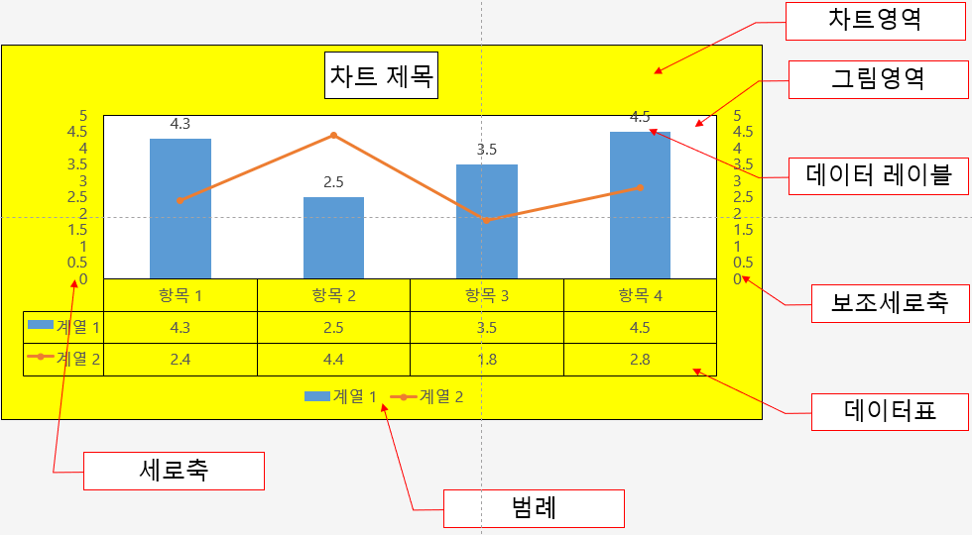
차트 : 워크시트의 데이터를 막대나 선등을 이용하여 시각적으로 표현하는 기능. [ 삽입 ] - [ 차트 ] , F11, Alt + F1
다양한 종류의 차트를 확인하고, 데이터를 차트로 변환.
차트 구조의 명칭을 이해. - 축, 축제목, 차트제목 - 데이터레이블, 데이터 테이블, 눈금선, 범례

사원번호 | 부서 | 이름 | EXCEL | PPT | WORD | 합계
F-0021 | 인사팀 | 유미영 | 100 | 100 | 95 | 295
F-0050 | 인사팀 | 김미나 | 52 | 88 | 90 | 230
T-1010 | 기획팀 | 오유림 | 74 | 78 | 80 | 232
F-0090 | 기획팀 | 이광수 | 15 | 35 | 50 | 100
T-1234 | 인사팀 | 이영기 | 89 | 89 | 90 | 268
F-0909 | 개발팀 | 장기하 | 8 | 10 | 50 | 68
F-8733 | 인사팀 | 오윤아 | 99 | 55 | 50 | 204
F-0976 | 인사팀 | 홍수환 | 66 | 78 | 70 | 214
부서가 인사팀인 사람들의 이름,EXCEL, PPT 점수로 차트를 만드시오.
WORD점수를 차트에 포함 하시오.
EXCEL의 레이블 값을 추가하시오.
차트제목을 차트위에 인사팀 IT 교육점수 로 만드시오.
범례를 오른쪽에 표시하시오.
[차트 스타일8]을 적용하시오.
"교육점수"라는 이름의 새 워크 시트에 차트를 배치하시오.

막대차트
번호 | 이름 | EXCEL | POWER POINT | HWP | WORD
1 | 장영식 | 56 | 79 | 65 | 100
2 | 이정남 | 60 | 86 | 84 | 73
3 | 황정남 | 65 | 58 | 84 | 84
4 | 김정웅 | 56 | 95 | 89 | 86
5 | 장영호 | 86 | 83 | 65 | 76
6 | 박광수 | 88 | 71 | 86 | 58
7 | 이정남 | 74 | 83 | 56 | 64
8 | 이영호 | 56 | 76 | 67 | 56

[B3:F11]범위를 사용하여 묶은 세로 막대형 차트를 만드시오.
차트의 데이터 범위에서 WORD의 데이터 범위를 제거하시오.
[차트 스타일4]를 적용하시오.
데이터 행/열을 전환하시오.

원형차트
순번 | 이름 | 등록일 | 성별 | 수강금액 | 수강개월 | 금액 | 할인율 | 원단위절산
3 | 김영길 | 2013-03-05 | 남 | 823,942 | 3 | 2,471,827 | 0.25 | 1,853,870
6 | 김정남 | 2013-03-08 | 남 | 67,186 | 3 | 201,559 | 0.25 | 151,169
1 | 김영이 | 2013-03-01 | 여 | 629,073 | 3 | 1,887,220 | 0.35 | 1,226,693
2 | 김정미 | 2013-03-04 | 여 | 690,922 | 1 | 690,922 | 0.35 | 449,099
4 | 김영신 | 2013-03-06 | 여 | 419,317 | 3 | 1,257,951 | 0.35 | 817,668
5 | 김정미 | 2013-03-07 | 여 | 226,726 | 1 | 226,726 | 0.35 | 147,372

성별이 여성인 회원의 이름과 금액을 사용하여 3차원 원형 차트를 삽입 하시오.
차트에 데이터 레이블을 추가하시오.
[차트 스타일7]을 적용하시오.
차트로 이루어진 별도의 새 시트를 생성하고 시트 이름을 여성고객으로 지정하시오.

 |  |  |  |  |  |  | 성ㅂ

콤보차트
혼합(콤보)차트 만들기

혼합(콤보)차트 : 차트 값 범위의 편차가 크거나 여러 종류의 데이터가 혼합된 경우 사용한다.
추세선 - [차트도구 - 디자인- 차트요소추가-추세선] - 차트 데이터를 기초로 앞으로 혹은 이전의 데이터를 예측한다.

사원번호 | 부서 | 이름 | EXCEL | PPT | WORD | 합계
F-0021 | 인사팀 | 유미영 | 100 | 100 | 95 | 295
F-0050 | 인사팀 | 김미나 | 52 | 88 | 90 | 230
T-1010 | 기획팀 | 오유림 | 74 | 78 | 80 | 232
F-0090 | 기획팀 | 이광수 | 15 | 35 | 50 | 100
T-1234 | 인사팀 | 이영기 | 89 | 89 | 90 | 268
F-0909 | 개발팀 | 장기하 | 8 | 10 | 50 | 68
F-8733 | 인사팀 | 오윤아 | 99 | 55 | 50 | 204
F-0976 | 인사팀 | 홍수환 | 66 | 78 | 70 | 214

스파크라인
모델별 판매실적

모델명 | 2012년 | 2013년 | 2014년 | 2015년 | 스파크라인
MODEL-1 | 583,519,002 | 545,139,500 | 600,000,200 | 681,456,500
MODEL-2 | 385,898,000 | 183,164,200 | 172,276,500 | 148,765,700
MODEL-3 | 129,012,000 | 190,981,600 | 220,990,900 | 290,440,500
MODEL-4 | 508,314,500 | 212,783,900 | 112,123,450 | 98,878,780
MODEL-5 | 220,402,500 | 78,441,530 | 68,987,560 | 57,980,900
MODEL-6 | 380,490,500 | 414,542,250 | 590,432,900 | 800,345,000
MODEL-7 | 341,764,500 | 137,162,250 | 137,772,250 | 138,382,250
MODEL-8 | 937,412,500 | 460,780,400 | 467,780,400 | 474,780,400
MODEL-9 | 794,287,500 | 110,948,700 | 116,784,700 | 122,620,700
모델별 판매액 비교(단위:천원)

